EVALUACIÓN DEL CONTROL
FACTORES DE RIESGO
EXTERNOS | INTERNOS

Es importante resaltar que una cosa son los “controles preven-
tivos” propios de un proceso de gestión del riesgo de LA/FT, con

fines de prevención, y otros son los “controles detectivos”, que se
aplican para cumplir con la obligación legal de hacer seguimiento a

las operaciones de los clientes, que puedan ser una alerta y consti-
tuirse en operaciones inusuales o sospechosas que deban ser reportadas a las autoridades.

La detección de operaciones inusuales y/o sospechosas, no debe ser parte de la etapa de

Monitoreo, por tratarse de procedimientos para la “detección” de operaciones que hayan rea-
lizado los clientes a través de los “mecanismos” e “instrumentos”, tales procedimientos se

constituyen en “controles detectivos” y, por ende, deben hacer parte de la Etapa de Control;
motivo por el cual, este aspecto es desarrollado dentro de la Etapa Seis del Sistema. |  |  | Clasificación de los controles en relación con su implementación
 |  |  | Los controles se clasifican en cuanto a su implementación, de la siguiente forma:
 |  |  | • Implementado: El control requerido existe y funciona de manera adecuada.
Tipos de controles: Por la naturaleza de los riesgos a gestionar, los tipos de controles que |  |  | • En desarrollo: El control existe, pero aún no surte los efectos requeridos.
se sugiere aplicar, son los siguientes: |  |  | • No existe: El control no se ha diseñado.
• Preventivo
• Detectivo
Control preventivo: Se aplica sobre la causa del riesgo y su agente generador, con el fin |  |  | Valoración de los controles
de disminuir la posibilidad de ocurrencia.
Es el control que, por excelencia debe aplicarse para prevenir el riesgo de LA/FT. Permite |  |  | La valoración final, resultante del análisis de la efectividad y el estado de implementación
prevenir y resolver los problemas. |  |  | de los controles en la empresa, será la siguiente:
Exige de los gestores de riesgo la autoevaluación y autocontrol. |  |  | • Fuerte
Control Detectivo: Es una alarma que se acciona frente a una situación anormal, como lo |  |  | • Moderado
son, por ejemplo, las señales de alerta. |  |  | • Débil.

Formas de los controles: Las formas de Control que se sugiere aplicar, son los siguientes: |  |  | Fuerte: Los controles son adecuados y operan correctamente
• Manuales
• Automáticos |  |  | Moderado: Existen debilidades con respecto a su diseño y/o implementación y se requie-
 |  |  | ren modificaciones – oportunidades de mejoramiento.
Controles manuales: Son las acciones que realizan las personas responsables de un pro-
ceso o actividad. |  |  | Débil: Los Controles no son de nivel aceptable.

Controles automáticos: Son procedimientos aplicados desde un computador, en un sof-
tware de soporte, diseñados para prevenir, detectar o corregir errores o deficiencias, sin que

tenga que haber intervención del hombre en el proceso.

 |  | RIESGO |  | CONTROL EXISTENTE | TIPO DE CONTROL | ¿Existe un responsable asignado a la ejecución del control? califique 15 si está asignado 0 si no está asignado | ¿El responsable tiene la autoridad y adecuada segregación de funciones en la ejecución del control? califique 15 si es adecuado 0 si no es adecuado | ¿ La oportunidad con que se ejecuta el control ayuda a prevenir la mitigación del riesgo o a detectar la materialización del riesgo de manera oportuna? califique 15 si es oportuna 0 si no es oportuna | ¿Las actividades que se desarrollan en el control realmente buscan por si solas prevenir o detectar las causas que pueden dar origen al riesgo, ejemplo Verificar, Validar Cotejar, Comparar, Revisar, etc.? califique 15 si previene, 10 si detecta o 0 si no es un control | ¿La fuente de información que se utiliza en el desarrollo del control es información confiable que permite mitigar el riesgo? califique 15 si es confiable | ¿Las observaciones, desviaciones o diferencias identificadas como resultados de la ejecución del control son investigadas y resueltas de manera oportuna? califique 15 si se investigan y resuelven oportunamente | ¿Se deja evidencia o rastro de la ejecución del control, que permita a cualquier tercero con la evidencia, llegar a la misma conclusión? califique 10 si es completa, 5 si es incompleta o 0 si no existe | Evaluación de la ejecución de cada control: Fuerte: El control se ejecuta por parte del responsable; Moderada: El control se ejecuta algunas veces por parte del responsable; Débil: El control no se ejecuta por parte del responsable Inicialmente el responsable del control en primera línea de defensa autoevalúa, luego la tercera línea evalúa y confirma
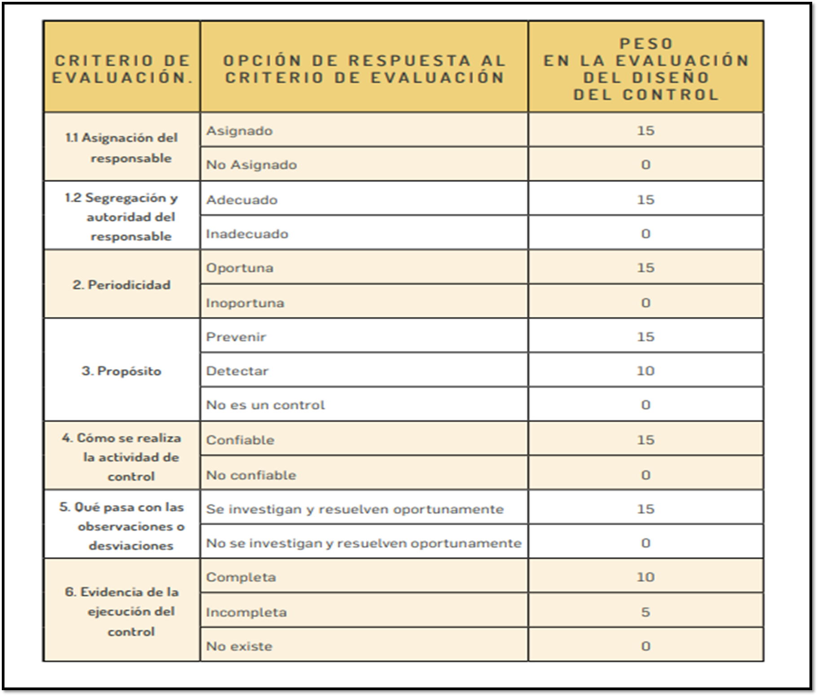 |  | 1 |  | Los lideres de la implemetación del sistema garantizan permanentemente la participacion de los diferentes espacios de formación sobre el sistema SARLAFT, dejando como evidencia el certificado, listas de asistencia o experiencia certificable | Preventivo | 15 | 15 | 15 | 15 | 15 | 15 | 10 | moderado
 |  | 2 |  | Los responsables de la implementación del sistema, incluyen las acciones que se ejecutarán durante la vigencia en el plan anticorrupción y de atención al ciudadano, dejando como evidencia el plan y sus actualizaciones | Preventivo | 15 | 15 | 15 | 15 | 15 | 15 | 10 | moderado
 |  | 3 |  | La/el representate legal realiza la suscripción de la política y el compromiso de sostenibilidad del sistema en el manual MIPG |  | 15 | 15 | 15 | 15 | 15 | 15 | 10 | moderado
 |  | 4 |  | El subsecretarío en compañía de los profesionales realiza el reporte al cumplimiento de las actividades definidas en el paac frente al sistema, dejando como evidencia el correo de envio y el cargue de los soportes | Detectivo | 15 | 15 | 15 | 15 | 15 | 15 | 10 | moderado
 |  | 6 |  | El área solicitante realiza la revisión a demanda de los documentos incluidos en las listas de chequeo, con el fin de verificar que no existen sanciones de LAFT, dejando como evidencia el número del orfeo que relaciona el consecutivo en el sistema de gestión contractual | Preventivo | 15 | 15 | 15 | 15 | 15 | 15 | 10 | moderado
 |  | 7 |  | El profesional designado por la Dirección de Contratación para la etapa de verificación realiza la validación del contenido del formato PA02-M03-F01 Compromiso antisoborno y SARLAFT SDM y las consultas de antecedentes, con el fin de que este debidamente suscrito y no se encuetre con alguna inhabilidad o sanción, dejando como evidencia los correos con las obsrevaciones cuando estas se presenten. | Preventivo | 15 | 15 | 15 | 15 | 15 | 15 | 10 | moderado
 |  | 8 |  | La dirección de contratación verifica los documentos relacionados con el fin de generar alertas sobre posibles actividades u operaciones sospechosas, sera devuelto el documento a la dependencia y se reporta al oficial de cumplimiento, dejando como evidencia correos electronicos o memorando por ORFEO | Preventivo | 15 | 15 | 15 | 15 | 15 | 15 | 10 | moderado

